汚染除去宣言書・サービス依頼書について
汚染除去宣言書/サービス依頼書について

目的：
本書は、株式会社堀場エステック（以下、弊社）従業員に対して弊社が負う安全配慮義務、並びに貴社及び弊社が負う環境法令順守義務の履行のために使用します。 記載いただきました内容と返送いただいた製品や製品の使用状況との間に齟齬 (例えば、汚染除去完了と記載しているが、内部にガスや液体が残留している状態など)があり、 発煙、異臭、火災などにより、弊社、弊社の従業員または弊社の委託先等に損害が発生した場合、 弊社は貴社に対して損害賠償請求する場合がございます。

汚染除去宣言書必要製品リスト
使用したガスまたは液の告知：
弊社製品を返送する場合は、当該従業員の保護のために、サービスご依頼品でどのようなガスまたは液を使用したかを告知する必要があります。 告知が必要な製品については 別紙 をご確認いただき、 汚染除去宣言書の 使用材料名やパージ実施状況等の項目へご記入をお願い致します。 また、弊社より サービスご依頼品に流したガスまたは液のCAS No.の問い合わせや、SDS(safety data sheet)の送付を依頼する場合がございます。

汚染除去宣言書/サービス依頼書記載についての注意：
・サービスご依頼品受取時に汚染除去宣言書/サービス依頼書の添付が無い場合、サービスご依頼品の 受領を拒否させて頂く場合がございます。
・汚染除去宣言書/サービス依頼書に記入漏れ、不備等がある場合は再提出を依頼する場合がございます。
・汚染除去宣言書/サービス依頼書の記載内容によっては、そのまま返却する場合がございます。

サービスご依頼品発送についてのお願い：
従業員の安全を守るため、サービスをご依頼いただく製品について、以下のいずれかが荷物の外側から確認できない場合、開梱作業を行うことができません。
・汚染ガスや液体が除去されている状態であること (汚染除去宣言書にて確認)
・汚染除去確認の対象外の製品であること (サービス依頼書にて確認)
お手数ですが、下記リンク先の「サービスご依頼品発送についてのお願い」をご確認いただき、適切な梱包および発送をお願いいたします。
リンク： | 発送時の注意 梱包 (サービスご依頼品発送についてのお願い)

以上、ご不明点がございましたら 弊社営業担当者迄お問合せください。

 |  | 株式会社堀場エステック

サービスご依頼品確認フロー
■サービスご依頼品確認フロー
サービスご依頼品
本Excel内 マップ
汚染除去宣言書・サービス依頼書について
サービスご依頼品確認フロー
「汚染除去宣言書・サービス依頼書について」
はご確認いただけましたか。
汚染除去宣言書必要・不要製品リスト
サービス依頼書
いいえ
記入例 サービス依頼書
汚染除去宣言書
記入例 汚染除去宣言書
はい
「汚染除去宣言書・サービス依頼書について」
をご確認ください。
Cu汚染について
発送時の注意 継手の封止
発送時の注意 付属品
汚染除去宣言書
が必要な製品ですか。
発送時の注意 梱包
はい
いいえ

サービス依頼書のみをご記入ください。
Cuプロセスエリア環境で
ご使用の製品ですか。
(Cu汚染品ですか。)

はい
いいえ
サービスご依頼品以外のものは
同梱されていませんか。

初期不良調査のみお受けいたします。 通常サービス作業はお受けしておりません。。
お使いのガス・液は N2,Ar,He,H2,O2,CO2,
Air,Xe ですか。
はい
サービス依頼書を封筒等に入れ
運送会社の送り状を貼る
最外の梱包箱表面に貼り付けて下さい。
運送会社の送り状へモデル名、シリーズ名を
ご記載ください
はい
いいえ
初期不良品です

Cu汚染品で初期不良調査が必要な製品を 発送される場合は、営業担当へ事前にご連絡をお願いいたします。
ご発送時は "Cu Process Only!!" の紙を 外箱及び1次梱包に貼り付け願ます。
サービス依頼書を
ご記入ください。
パージされていますか。

はい
いいえ

汚染除去宣言書を
ご記入ください。

サービス依頼書を
ご記入ください。
(汚染状況により点検はお受けできません。)
安全上サービス作業をお受けすることはできません。 完全に汚染物が取り除かれた状態でご依頼ください。

汚染除去宣言書を
ご記入ください。
(パージ方法必須)

ご依頼品の継手は 封止された状態ですか。
はい
いいえ

サービスご依頼品以外のものは
同梱されていませんか。
万が一、運送中の揺れ等で
ガス、液が出流れ出ないよう、
継手の封止をお願いいたします。

はい

2枚の書類を封筒等に入れ運送会社の送り状を貼る最外の梱包箱表面に貼り付けて下さい。

サービス依頼書
サービス依頼書

定額制を導入している製品
このフォーマットはご依頼内容を正確かつ迅速に行なう為、また弊社にてサービス作業を安全に進めていく為に、ご依頼品の使用状況を伺いたく、ご協力をお願い致します。
白枠内のご依頼内容、確認事項に✔チェックと必要事項をご記入の上、製品発送用の外箱に貼り付けご送付をお願い致します。
 |  | はご依頼と同時に費用が発生致します。ご了承の上、ご送付頂けますようお願い申し上げます。
【ご依頼者様（ユーザー様）】 |  |  |  |  |  |  |  | ご記入日
会社名
ご部署/お名前 |  |  |  |  |  |  |  | TEL
ユーザー名 |  |  | 同上 | 下記 （報告書の宛名になりますので正式名称でご記入下さい）
（報告書の宛名）

【代理店様】 弊社と直接お取り引きの無いお客様は、窓口の代理店様情報をご記載下さい。
会社名 ご部署 お名前
ＴＥＬ |  |  |  |  | FAX

【製品情報】 製品本体のメインラベルに記載されている 型式・仕様 等の情報と製品の状態をご記載下さい。
製品情報 |  | 型式 |  |  | TYPE No. |  |  | HGS No.
 |  | ガス種/液種 |  |  | F.S.流量 |  |  | ご使用済み消耗品廃棄について

調査ご依頼品は、まず不具合が再現するかどうかの確認を行ないますので、不具合に関する詳細な情報を、差し支えない範囲でご記入ください。
なお、圧力単位はゲージ圧/絶対圧どちらであるか、分かるようにお願い致します。
【ご依頼内容】 ※1~5 ご確認の上、ご依頼の作業内容へ✔チェックを入れてください。
 | 点 検 事前見積対応不可 | ※1 腐食ガス・液をご使用の場合、接ガス部の交換が必須となり、オーバーホール作業となります。(点検不可) 製造後7年以上電気系部品を交換していない場合、電気系部品の交換が必要になります。
 | オーバーホール | -
 | 調 査 症状を詳細にご記載下さい | 不具合発生日 |  |  | 入口圧力 |  |  | 出口圧力
 |  | 使用環境温度 |  | ℃ | ツールID |  |  | SET/UI(ACT)

 | 修 理 症状を詳細にご記載下さい

デジタル通信でアドレスのご指定をされているお客様については、ご返却時にロータリスイッチのアドレスを”00”の状態でご返却いたします。
お使いのアドレスでご返却が必要な場合は、備考欄にアドレスの番号をご指定下さい。
 | 仕様変更 | 下記へ改造・仕様変更後の仕様をご記載下さい
 | (改造)
備 考 (その他ご依頼) |  | 測定ポイント、調整前データ等、詳細なご指定がある場合は別途ご指示下さい (作業内容により有償対応になる場合がございます)

事前見積 ※3 |  |  | 不要 | 必要 | ※2 定額制製品は事前見積不可 詳細は ※1～5 をご確認下さい
書類 (有償) 必ずご記載下さい |  |  | 不要 | 検査成績書のみ |  |  | 検査成績書/校正証明書/トレーサビリティ体系図
 |  |  | その他書類 必要書類などを記載下さい→
定額制導入シリーズはこちら
ご希望納期
※2 定額制が導入されているシリーズにおいては、事前見積りはございません。定額の価格については営業担当者へお問い合せ願います。
定額制以外の製品につきましては点検のみ定額(作業開始)でお受します。点検以外はご依頼により事前見積りをお受け致します。価格は営業担当へお問い合わせ願います。
※3 定額制を導入している製品の点検ご依頼において、継手・外観の汚染により配管接続してのガス・液を流しての受入れ確認が出来ない場合が生じます。
受入れ確認が出来ない場合においても費用が発生しますので、製品汚染のリスクが高い製品は、修理もしくはオーバーホールを推奨致します。
※4 事前見積り時に予期しなかった事象等により、作業開始後に交換部品が追加で発生する場合がございます。その際は、別途御見積とさせて頂きます。
※5 事前見積り提示から2週間以内を目安に作業ご指示を頂きます様お願い致します。お客様の資産を弊社にて長期間お預かりする事は控えさせて頂いておりますので
事前見積り提示より1ヶ月を目途に、作業ご指示の無い製品は一旦返却させて頂きたく その旨ご了承頂きます様お願い申し上げます。
【ご返却先】
ご返却先 |  |  | ご注文主 |  |  | 上記ご依頼者/ユーザーと同じ |  |  | その他下記住所
会社名 ご部署/お名前
ご住所 |  | 〒 |  | TEL

汚染除去宣言書不要製品
発送時の詳細はこちら
※ をご返送時は本依頼書のみを封筒等に入れ、最外の梱包箱表面に貼り付けて下記へ送付ください。
運送会社の送り状へモデル名、シリーズ名をご記載ください。
送付先：〒601-8116 京都市南区上鳥羽鉾立町11-5
運送会社送り状を貼る箱に 本書も貼り付けて下さい。
TEL：075-693-2312
宛名：株式会社堀場エステック 営業本部 サービスご依頼品受入担当
※お問合せは 各セールスオフィス営業担当までお願い致します。
宛先に個人名をご記載頂きますと個人宛の郵送物扱いとなり、サービス品としての受付が遅延となりますのでご注意下さい。

記入例 サービス依頼書
記入例：灰色文字
記入例：サービス依頼書

定額制を導入している製品
このフォーマットはご依頼内容を正確かつ迅速に行なう為、また弊社にてサービス作業を安全に進めていく為に、ご依頼品の使用状況を伺いたく、ご協力をお願い致します。
白枠内のご依頼内容、確認事項に✔チェックと必要事項をご記入の上、製品発送用の外箱に貼り付けご送付をお願い致します。
 |  | はご依頼と同時に費用が発生致します。ご了承の上、ご送付頂けますようお願い申し上げます。
【ご依頼者様（ユーザー様）】 |  |  |  |  |  |  |  |  |  |  |  | ご記入日 | 2025-08-15
会社名 |  | 株式会社堀場エステック
ご部署/お名前 |  | ＊＊＊＊＊部 ****課 ＊＊＊＊＊ |  |  |  |  |  |  |  |  |  | TEL | 075-693-****
ユーザー名 |  |  | 同上 |  | ✔ | 下記 （報告書の宛名になりますので正式名称でご記入下さい）
（報告書の宛名） |  | 株式会社堀場エステック

【代理店様】 弊社と直接お取り引きの無いお客様は、窓口の代理店様情報をご記載下さい。
会社名 ご部署 お名前 |  | 株式会社STEC 営業本部 〇〇課 堀場 花子
ＴＥＬ |  | 075-***-1234 |  |  |  |  | FAX |  | 075-***-1233

【製品情報】 製品本体のメインラベルに記載されている 型式・仕様 等の情報と製品の状態をご記載下さい。
製品情報 |  | 型式 |  | SEC-E40 |  |  | TYPE No. |  | 000123 |  |  | HGS No. | STEC1234
 |  | ガス種/液種 |  | N2 |  |  | F.S.流量 |  | 100SCCM |  |  | ご使用済み消耗品廃棄について

調査ご依頼品は、まず不具合が再現するかどうかの確認を行ないますので、不具合に関する詳細な情報を、差し支えない範囲でご記入ください。
なお、圧力単位はゲージ圧/絶対圧どちらであるか、分かるようにお願い致します。
【ご依頼内容】 ※1~5 ご確認の上、ご依頼の作業内容へ✔チェックを入れてください。
 | 点 検 事前見積対応不可 | ※1 腐食ガス・液をご使用の場合、接ガス部の交換が必須となり、オーバーホール作業となります。(点検不可) 製造後7年以上電気系部品を交換していない場合、電気系部品の交換が必要になります。
 | オーバーホール | -
✔ | 調 査 症状を詳細にご記載下さい | 不具合発生日 |  | 2025-07-28 |  |  | 入口圧力 |  | 200K |  | Pa(G) | 出口圧力 | 真空
 |  | 使用環境温度 |  | 20 |  | ℃ | ツールID |  | ABCD12 |  |  | SET/UI(ACT) | 100SCCM/120SCCM
 |  | 設定(100SCCM)と出力(120SCCM)が一致しない。 原因調査をお願い致します。
 | 修 理 症状を詳細にご記載下さい

デジタル通信でアドレスのご指定をされているお客様については、ご返却時にロータリスイッチのアドレスを”00”の状態でご返却いたします。
お使いのアドレスでご返却が必要な場合は、備考欄にアドレスの番号をご指定下さい。
 | 仕様変更 | 下記へ改造・仕様変更後の仕様をご記載下さい
 | (改造)
備 考 (その他ご依頼) |  | 測定ポイント、調整前データ等、詳細なご指定がある場合は別途ご指示下さい (作業内容により有償対応になる場合がございます)
 |  | 受入時のデータを取得して下さい。 原因調査に必要であれば、分解してください。

事前見積 ※3 |  | ✔ | 不要 |  |  | 必要 | ※2 定額制製品は事前見積不可 詳細は ※1～5 をご確認下さい
書類 (有償) 必ずご記載下さい |  | ✔ | 不要 |  |  | 検査成績書のみ |  |  |  | 検査成績書/校正証明書/トレーサビリティ体系図
 |  |  | その他書類 必要書類などを記載下さい→
定額制導入シリーズはこちら
ご希望納期 |  | 2025-10-31
※2 定額制が導入されているシリーズにおいては、事前見積りはございません。定額の価格については営業担当者へお問い合せ願います。
定額制以外の製品につきましては点検のみ定額(作業開始)でお受します。点検以外はご依頼により事前見積りをお受け致します。価格は営業担当へお問い合わせ願います。
※3 定額制を導入している製品の点検ご依頼において、継手・外観の汚染により配管接続してのガス・液を流しての受入れ確認が出来ない場合が生じます。
受入れ確認が出来ない場合においても費用が発生しますので、製品汚染のリスクが高い製品は、修理もしくはオーバーホールを推奨致します。
※4 事前見積り時に予期しなかった事象等により、作業開始後に交換部品が追加で発生する場合がございます。その際は、別途御見積とさせて頂きます。
※5 事前見積り提示から2週間以内を目安に作業ご指示を頂きます様お願い致します。お客様の資産を弊社にて長期間お預かりする事は控えさせて頂いておりますので
事前見積り提示より1ヶ月を目途に、作業ご指示の無い製品は一旦返却させて頂きたく その旨ご了承頂きます様お願い申し上げます。
【ご返却先】
ご返却先 |  | ✔ | ご注文主 |  |  |  |  | 上記ご依頼者/ユーザーと同じ |  |  |  |  | その他下記住所
会社名 ご部署/お名前
ご住所 |  | 〒 |  |  |  | TEL

汚染除去宣言書不要製品
発送時の詳細はこちら
※ をご返送時は本依頼書のみを封筒等に入れ、最外の梱包箱表面に貼り付けて下記へ送付ください。
運送会社の送り状へモデル名、シリーズ名をご記載ください。
送付先：〒601-8116 京都市南区上鳥羽鉾立町11-5
運送会社送り状を貼る箱に 本書も貼り付けて下さい。
TEL：075-693-2312
宛名：株式会社堀場エステック 営業本部 サービスご依頼品受入担当
※お問合せは 各セールスオフィス営業担当までお願い致します。
宛先に個人名をご記載頂きますと個人宛の郵送物扱いとなり、サービス品としての受付が遅延となりますのでご注意下さい。

汚染除去宣言書
汚染除去宣言書

定額制を導入している製品
このフォーマットはご依頼内容を正確かつ迅速に行なう為、また弊社にてサービス作業を安全に進めていく為に、ご依頼品の使用状況を伺いたく、ご協力をお願い致します。
白枠内のご依頼内容、確認事項に✔チェックと必要事項をご記入の上、製品発送用の外箱に貼り付けご送付をお願い致します。
 |  | はご依頼と同時に費用が発生致します。ご了承の上、ご送付頂けますようお願い申し上げます。
【ご依頼者様（ユーザー様）】 |  |  |  |  |  |  |  |  |  |  |  | ご記入日
会社名
ご部署/お名前 |  |  |  |  |  |  |  |  |  |  |  | TEL
ユーザー名 |  |  | 同上 |  | 下記 （報告書の宛名になりますので正式名称でご記入下さい）
（報告書の宛名）
ご依頼者、代理店様、製品情報はサービス依頼書の情報がコピーされます。
【代理店様】 弊社と直接お取り引きの無いお客様は、窓口の代理店様情報をご記載下さい。
会社名 ご部署 お名前
ＴＥＬ |  |  |  |  |  |  | FAX

【製品情報】 製品本体のメインラベルに記載されている 型式・仕様 等の情報と製品の状態をご記載下さい。
製品情報 |  | 型式 |  |  |  |  | TYPE No. |  |  |  |  | HGS No.
 |  | ガス種/液種 |  |  |  |  | F.S.流量 |  |  |  |  | ご使用済み消耗品廃棄について

使用済みへのチェック時は、必ず使用材料名もご記入下さい。 ご使用材料以外の材料の混入の可能性に関する情報は、 弊社にて安全にサービス作業を進めていくうえで必要ですので、ご記入下さい。
汚染情報
実際に使用されたガス・液体 |  |  | 未使用 |  | 前回ｻｰﾋﾞｽ以降未使用 |  |  |  |  | 使用済み / 使用材料名：
使用材料以外の材料の混入 |  |  | 無 |  |  |  |  | 有 / | 混入材料名をご記載下さい →
Cu汚染品の 点検・修理・O/H・仕様変更などの作業はお受け出来ません。 但し、調査などが必要な場合は、事前に弊社営業担当へご相談をお願い致します。尚、Cuに汚染されている可能性がある場合は”Cu汚染品”を選択のうえ、製品ご返送時の最外の梱包箱へ のシートにある”Cu Process Only!!”の表示を貼り付け願います。
*Cu汚染状況 |  |  | Cu汚染品ではありません |  |  |  |  | Cu汚染品です ※事前に弊社営業担当へご相談下さい
Cu汚染について
未使用品・N2,Ar,He,H2,O2,CO2,Air,Xeのみご使用の場合、下記項目の記載は不要です。
Cu汚染について
パージ実施状況 |  |  | 実施済 |  |  |  |  | 未実施
未使用品・N2,Ar,He,H2,O2,CO2,Air,Xe以外をご使用の製品はご返却前に、真空排気やガスパージを実施いただき、実施内容をご記載ください。パージ未実施により安全の担保がされていない製品は返却させていただきます。
パージ方法詳細 |  |  | 真空排気 |  |  | 分 |  | ガスパージ |  |  | 分 | サイクル数 |  | 回
液体用タンク搭載製品(LSC,TM等)の場合のみ、下記記載必須です。
気化・材料タンク等の 残液確認 |  |  | 確認 済 | 下記へ確認方法をご記載頂くか、エビデンスを添付下さい。 |  |  |  |  |  |  |  |  | 液体材料が残っている可能性がある場合には作業不可とし、ご返却する事に合意します。

"汚染除去宣言書/サービス依頼書について" |  |  |  |  |  |  |  | のシートの内容を確認・合意したうえで、
本製品について記載の通り除染を行い安全な状態である事を保証します。
✔ | 上記内容に相違ありません |  |  | 日付
 |  |  |  | 署名
運送会社送り状を貼る箱に 本書も貼り付けて下さい。
発送時の詳細はこちら
※ご返送時は本宣言書とサービス依頼書を封筒等に入れ、最外の梱包箱表面に貼り付けて下記へ送付ください。 送付先：〒601-8116 京都市南区上鳥羽鉾立町11-5 TEL：075-693-2312 宛名：株式会社堀場エステック 営業本部 サービスご依頼品受入担当 お問合せは 各セールスオフィス営業担当までお願い致します。 ※宛先に個人名をご記載頂きますとサービスご依頼品としてお受付けできず、個人宛の郵送物扱いとなりますのでご注意下さい。

記入例 汚染除去宣言書
記入例：灰色文字
記入例：汚染除去宣言書

定額制を導入している製品
このフォーマットはご依頼内容を正確かつ迅速に行なう為、また弊社にてサービス作業を安全に進めていく為に、ご依頼品の使用状況を伺いたく、ご協力をお願い致します。
白枠内のご依頼内容、確認事項に✔チェックと必要事項をご記入の上、製品発送用の外箱に貼り付けご送付をお願い致します。
はご依頼と同時に費用が発生致します。ご了承の上、ご送付頂けますようお願い申し上げます
【ご依頼者様（ユーザー様）】 |  |  |  |  |  |  |  |  |  |  |  |  | ご記入日 |  | 2025-08-15
会社名 |  | 株式会社堀場エステック
ご部署/お名前 |  | ＊＊＊＊＊部 ****課 ＊＊＊＊＊ |  |  |  |  |  |  |  |  |  |  | TEL |  | 075-693-****
ユーザー名 |  |  | 同上 |  | ✔ | 下記 （報告書の宛名になりますので正式名称でご記入下さい）
ご依頼者、代理店様、製品情報はサービス依頼書の情報がコピーされます。
（報告書の宛名） |  | 株式会社堀場エステック

【代理店様】 弊社と直接お取り引きの無いお客様は、窓口の代理店様情報をご記載下さい。
会社名 ご部署 お名前 |  | 株式会社STEC 営業本部 〇〇課 堀場 花子
ＴＥＬ |  | 075-***-1234 |  |  |  |  |  | FAX |  | 075-***-1233

【製品情報】 製品本体のメインラベルに記載されている 型式・仕様 等の情報と製品の状態をご記載下さい。
製品情報 |  | 型式 |  | SEC-E40 |  |  |  | TYPE No. |  | 000123 |  |  | HGS No. |  | STEC1234
 |  | ガス種/液種 |  | N2 |  |  |  | F.S.流量 |  | 100SCCM |  |  | ご使用済み消耗品廃棄について

使用済みへのチェック時は、必ず使用材料名もご記入下さい。 ご使用材料以外の材料の混入の可能性に関する情報は、 弊社にて安全にサービス作業を進めていくうえで必要ですので、ご記入下さい。
汚染情報
実際に使用されたガス・液体 |  |  | 未使用 |  |  | 前回ｻｰﾋﾞｽ以降未使用 |  |  |  | ✔ | 使用済み / 使用材料名：
使用材料以外の材料の混入 |  |  | 無 |  |  |  |  | ✔ | 有 / | 混入材料名をご記載下さい → |  |  |  |  | Cl2
Cu汚染品の 点検・修理・O/H・仕様変更などの作業はお受け出来ません。 但し、調査などが必要な場合は、事前に弊社営業担当へご相談をお願い致します。尚、Cuに汚染されている可能性がある場合は”Cu汚染品”を選択のうえ、製品ご返送時の最外の梱包箱へ のシートにある”Cu Process Only!!”の表示を貼り付け願います。
*Cu汚染状況 |  | ✔ | Cu汚染品ではありません |  |  |  |  | ✔ | Cu汚染品です ※事前に弊社営業担当へご相談下さい
Cu汚染について
Cu汚染について
未使用品・N2,Ar,He,H2,O2,CO2,Air,Xeのみご使用の場合、下記項目の記載は不要です。
パージ実施状況 |  | ✔ | 実施済 |  |  |  |  |  | 未実施
未使用品・N2,Ar,He,H2,O2,CO2,Air,Xe以外をご使用の製品はご返却前に、真空排気やガスパージを実施いただき、実施内容をご記載ください。パージ未実施により安全の担保がされていない製品は返却させていただきます。
パージ方法詳細 |  |  | 真空排気 |  |  |  | 分 | ✔ | ガスパージ |  | 120 | 分 | サイクル数 |  | 1 | 回
液体用タンク搭載製品(LSC,TM等)の場合のみ、下記記載必須です。
気化・材料タンク等の 残液確認 |  |  | 確認済 | 下記へ確認方法をご記載頂くか、エビデンスを添付下さい。 |  |  |  |  |  |  |  |  | ✔ | 液体材料が残っている可能性がある場合には作業不可とし、ご返却する事に合意します。
 |  |  |  | ガスがなくなるまで発生させ、N2パージを30min実施。

"汚染除去宣言書/サービス依頼書について" |  |  |  |  |  |  |  |  | のシートの内容を確認・合意したうえで、
本製品について記載の通り除染を行い安全な状態である事を保証します。
✔ | 上記内容に相違ありません |  |  | 日付 |  |  | 2025-08-15
 |  |  |  | 署名 |  |  | 堀場 太郎
運送会社送り状を貼る箱に 本書も貼り付けて下さい。
発送時の詳細はこちら
※ご返送時は本宣言書とサービス依頼書を封筒等に入れ、最外の梱包箱表面に貼り付けて下記へ送付ください。 送付先：〒601-8116 京都市南区上鳥羽鉾立町11-5 TEL：075-693-2312 宛名：株式会社堀場エステック 営業本部 サービスご依頼品受入担当 お問合せは 各セールスオフィス営業担当までお願い致します。 ※宛先に個人名をご記載頂きますとサービスご依頼品としてお受付けできず、個人宛の郵送物扱いとなりますのでご注意下さい。

Cu汚染について
■Cu汚染品とは | ●弊社へご返送時 Cu汚染確認目印
弊社製品が、銅配線工程において使用され、汚染した状態(Cuと接触したものも含む) | Cu汚染品のご返送(調査依頼品)につきましては、
 | 外箱及び1次梱包に以下の表示をカラー印刷のうえ貼り付けていただきますようご協力をお願い致します。
●例：Cu汚染品/Non-Cu汚染品(汚染していない)の概略図
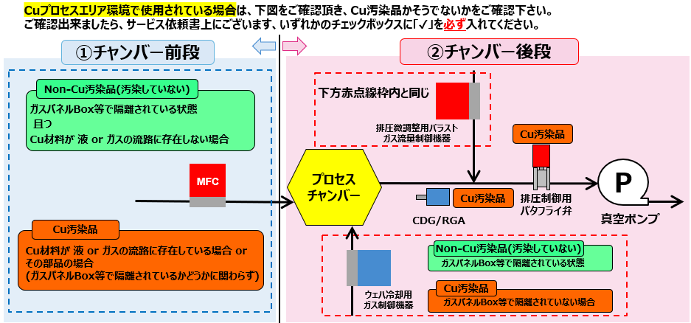
Cu Process
Only!!

Cu Process
Only!!

●弊社へご返送時のお願い事項
Cu汚染品のご返送(調査依頼品)につきましては、外箱及び1次梱包に以下の表示を貼り付けていただくことのご協力をお願い致します。
外箱
一次梱包
in
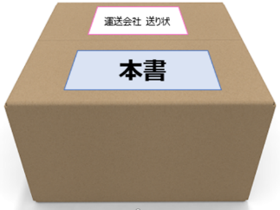
汚染除去宣言書・
サービス依頼書
HORIBA STEC MFC

Cu Process
Only!!

発送時の注意 継手の封止
■推奨 継手封止方法
①ブラインドナットによる封止
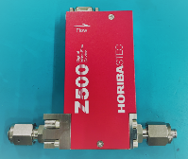
パラフィンフィルム
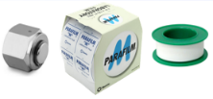

ブラインドナット
シールテープ

①パラフィンフィルムによる封止

フィルムが外れないように２～３回巻きつける

②シールテープによる封止

テープが外れないように２～３回巻きつける

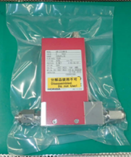
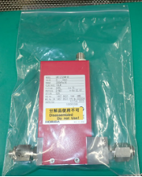
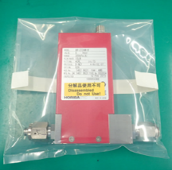
■推奨 継手封止方法 ビニール袋での密封方法
①シーラー/ 真空シーラー | ②チャック付袋 | ③ビニール袋をテープで密封

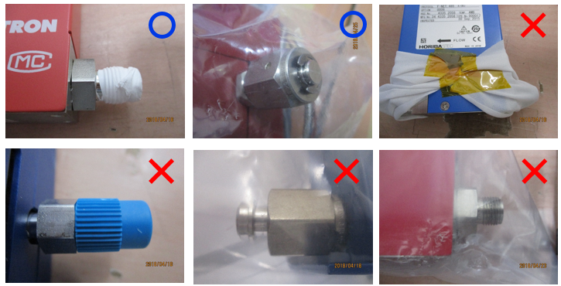
■継手封止の判定①

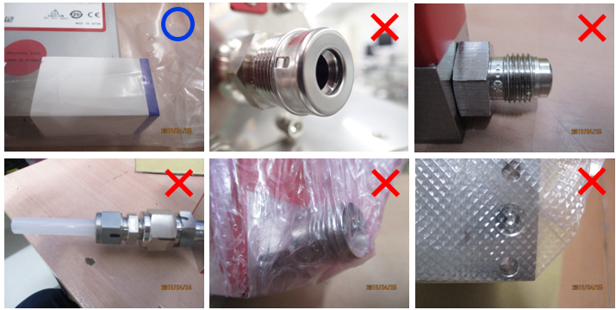
■継手封止の判定②

発送時の注意 梱包
■サービスご依頼品発送についてのお願い

封止
従業員の安全確保のため、サービスご依頼品については以下をご確認いただき、適切な処置をした上で発送をお願い致します。
●製品はお客様にて除染を行い安全な状態でご返却ください。
●全ての継手を してください。
密封
●ビニール袋に入れ、 してください。
●外観への傷や内部破損がないように梱包してください。
(ガスケット・Oリングなど)
●ご使用済みの消耗品 は廃棄処分させていただきます。
廃棄不可の場合は送付せず、お客様にて保管をお願いします。
●電源、ケーブル等、作業のご依頼をされない製品は送付せず、お客様にて保管をお願いします。
●輸送梱包は、輸送業者のガイドラインに従ってください。
●汚染除去宣言書/サービス依頼書へ記入後、封筒等へ入れ 輸送梱包箱の表面に貼り付けてください。
●汚染除去宣言書が不要な製品の場合は、サービス依頼書のみ記入後、封筒等へ入れ 輸送梱包箱の表面に 貼り付けてください。
●運送会社の送り状へモデル名、シリーズ名をご記載ください。
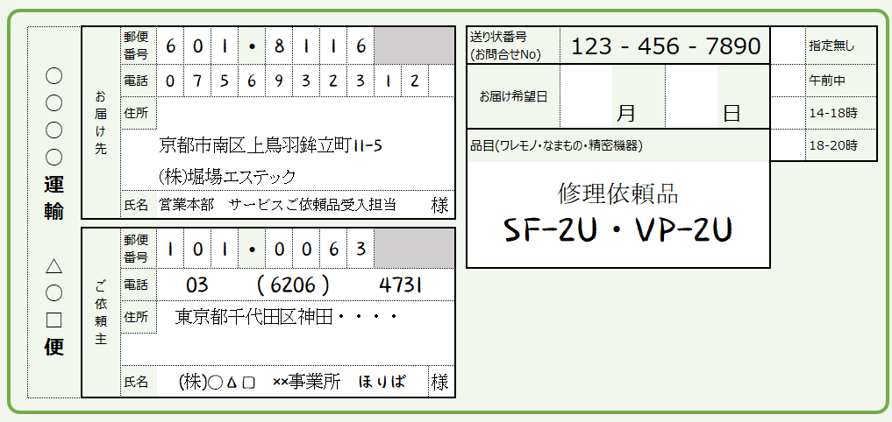

汚染除去宣言書
サービス依頼書

一番外側へ貼ってください
運送会社の送り状 品名欄等へモデル名、シリーズ名をご記載ください。
内容物が確認できない場合、開梱ができず作業が滞る場合がございます。

■送付先
 | 住所： | 〒601-8116 京都市南区上鳥羽鉾立町11-5
 | TEL： | 075-693-2312
 | 宛名： | 株式会社堀場エステック 営業本部 サービスご依頼品受入担当

お問合せは 各セールスオフィス営業担当までお願い致します。
※宛先に個人名をご記載頂きますとサービスご依頼品としてお受付けできず、個人宛の郵送物扱いとなりますので ご注意下さい。

